Sheet1
语句覆盖

编号 | X | Y | x>8 and Y>5 | x>0 or y>0 | x>16 or y>10 | 路径
1 | 17 | 20 | TRUE |  | TRUE | YY | 语句3
2 | 0 | 0 | FALSE | FALSE |  | NN | 语句1
3 | 10 | 5 | FALSE | TRUE |  | NY | 语句2

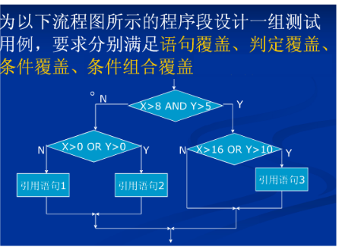

条件覆盖 |  |  | 条件 | 记号
 |  |  | x>8 | t1
 |  |  | y>5 | t2
 |  |  | x>0 | t3
 |  |  | y>0 | t4
 |  |  | x>16 | t5
 |  |  | y>10 | t6
判定覆盖

编号 | x | y | x>8 and y>5 | x>0 or y>0 | x>16 or y>10 | 路径
1 | 17 | 20 | TRUE |  | TRUE | YY
2 | 0 | 0 | FALSE | FALSE |  | NN
3 | 10 | 5 | FALSE | TRUE |  | NY
4 | 17 | 7 | TRUE |  | FALSE | YN

测试
编号 | x | y | 路径 | 覆盖条件 | x>8 and Y>5 | x>0 or y>0 | x>16 or y>10
 | 17 | 20 | YY | t1,t2,t5,t6 | TRUE |  | TRUE
 | 0 | 0 | NN | t3,t4 | FALSE | FALSE
 | 10 | 5 | NY | t1,t3,t4 | FALSE | TRUE
 |  | 7 | YN | t1,t2,t5 | TRUE |  | FALSE

条件组合 | x | y
 | 17 | 20 |  | t1,t2,t5,t6 |  | 条件 | 记号
 |  |  |  | t1,t2,-t5,-t6 |  | x>8 | t1
 |  |  |  | t1,t2,t5,-t6 |  | y>5 | t2
 |  |  |  | t1,t2,-t5,t6 |  | x>0 | t3
 |  |  |  | -t1,-t2,t3,-t4 |  | y>0 | t4
 |  |  |  | -t1,-t2,-t3,t4 |  | x>16 | t5
 |  |  |  | -t1,-t2,t3,t4 |  | y>10 | t6
 |  |  |  | -t1,-t2,-t3,-t4

